Table 1
Lp. | Produkt | Szczegółowy opis przedmiotu zamówienia | Ilość | cena netto | wartość netto | wartość brutto
1 | Półka wisząca (korytko) | 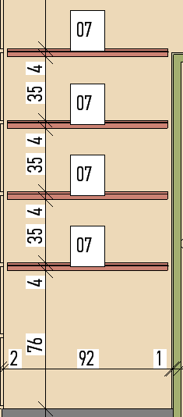 Wykonana z płyty wiórowej melaminowanej o grubości 28 mm , głębokości 7cm, w kolorze zbliżonym do NCSS 2040-G50Y, | 2
2 | Biurko | Wymiar 1000 x 600 x 740 h mm Wymagania minimalne: Blat ma być wykonany z płyty wiórowej melaminowanej o grubości 28 mm. Wszystkie wąskie płaszczyzny blatu mają być zabezpieczone doklejką przyklejoną za pomocą kleju poliuretanowego PUR. W blacie mają być osadzone cztery mufy metalowe z gwintem do przykręcenia stelażu biurka | 4
 |  | (nie dopuszcza się rozwiązań w postaci muf wykonanych z tworzywa sztucznego lub wkrętów – aby zastosowany system umożliwiał wielokrotny montaż i demontaż blatu). Nogi mają być kwadratowe, wykonane z profili stalowych 40 x 40 mm. Nogi mają być wyposażone w tworzywowe stopki do poziomowania. Stopki mają zapewniać dodatkowe poziomowanie biurka w zakresie +/- 10 mm. Nogi biurka oraz pozostałe elementy stelaża mają być malowane farbą proszkową. Metalowe elementy stelaża powinny być cięte technologią laserową (kryte spawy). Górna, pozioma część nogi (belka poprzeczna) ma być wykonana z profilu stalowego 60x30x2 mm (tolerancja +/- 5 mm), obustronnie wyposażona w zaczepy o geometrii wycięcia zapewniającej sztywne połączenie z nogami, dodatkowo zakończona zatrzaskami umożliwiającymi szybki montaż lub demontaż wszystkich elementów stelaża. W środkowej części belki mają być usytułowane otwory pod wspornik tworzywowy, który ma zapobiegać uginaniu się blatu. Wykonawca wraz z ofertą składa odrębną kartę katalogową produktu, na której będzie przedstawiony proponowany mebel oraz potwierdzone jego parametry (karta winna zawierać co najmniej wymagane w opisie parametry oraz zdjęcie w formacie A5 lub większym), karta musi zawierać informację z nazwą/symbolem/numerem katalogowym mebla oraz nazwę producenta mebla. Biurka i stoły mają posiadać pozytywne wyniki badań lub certyfikat zgodności z normami dotyczącymi jakości mebli biurowych PN 527-2+A1:2019 ( do złożenia wraz z ofertą), wystawione przez niezależną jednostkę uprawnioną do wydawania tego rodzaju zaświadczeń. Wraz z ofertą należy dodatkowo przedstawić atest higieniczny, wystawiony przez upoważnioną do tego jednostkę w zakresie komponentów wchodzących w zakres systemu biurek, stołów, szaf oraz kontenerów. Dokumenty potwierdzające użycie technologii PUR (do okazania wraz z ofertą): badanie/sprawozdanie z badań określające odporność
3 | Biurko | Wymiar 1400 x 600 x 740 h mm Wymagania minimalne: Blat ma być wykonany z płyty wiórowej melaminowanej o grubości 28 mm. Wszystkie wąskie płaszczyzny blatu mają być zabezpieczone doklejką przyklejoną za pomocą kleju poliuretanowego PUR. W blacie mają być osadzone cztery mufy metalowe z gwintem do przykręcenia stelażu biurka (nie dopuszcza się rozwiązań w postaci muf wykonanych z tworzywa sztucznego lub wkrętów – aby zastosowany system umożliwiał wielokrotny montaż i demontaż blatu). Nogi mają być kwadratowe, wykonane z profili stalowych 40 x 40 mm. Nogi mają być wyposażone w tworzywowe stopki | 1
 |  | do poziomowania. Stopki mają zapewniać dodatkowe poziomowanie biurka w zakresie +/- 10 mm. Nogi biurka oraz pozostałe elementy stelaża mają być malowane farbą proszkową. Metalowe elementy stelaża powinny być cięte technologią laserową (kryte spawy). Górna, pozioma część nogi (belka poprzeczna) ma być wykonana z profilu stalowego 60x30x2 mm (tolerancja +/- 5 mm), obustronnie wyposażona w zaczepy o geometrii wycięcia zapewniającej sztywne połączenie z nogami, dodatkowo zakończona zatrzaskami umożliwiającymi szybki montaż lub demontaż wszystkich elementów stelaża. W środkowej części belki mają być usytułowane otwory pod wspornik tworzywowy, który ma zapobiegać uginaniu się blatu. Wykonawca wraz z ofertą składa odrębną kartę katalogową produktu, na której będzie przedstawiony proponowany mebel oraz potwierdzone jego parametry (karta winna zawierać co najmniej wymagane w opisie parametry oraz zdjęcie w formacie A5 lub większym), karta musi zawierać informację z nazwą/symbolem/numerem katalogowym mebla oraz nazwę producenta mebla.
4 | Biurko | Wymiar 1000 x 600 x 740 h mm Wymagania minimalne: Blat ma być wykonany z płyty wiórowej melaminowanej o grubości 28 mm. Wszystkie wąskie płaszczyzny blatu mają być zabezpieczone doklejką przyklejoną za pomocą kleju poliuretanowego PUR. W blacie mają być osadzone cztery mufy metalowe z gwintem do przykręcenia stelażu biurka (nie dopuszcza się rozwiązań w postaci muf wykonanych z tworzywa sztucznego lub wkrętów – aby zastosowany system umożliwiał wielokrotny montaż i demontaż blatu). Nogi mają być kwadratowe, wykonane z profili stalowych 40 x 40 mm. Nogi mają być wyposażone w tworzywowe stopki do poziomowania. Stopki mają zapewniać dodatkowe poziomowanie biurka w zakresie +/- 10 mm. Nogi biurka oraz pozostałe elementy stelaża mają być malowane farbą proszkową. Metalowe elementy stelaża powinny być cięte technologią laserową (kryte spawy). Górna, pozioma część nogi (belka poprzeczna) | 1
 |  | ma być wykonana z profilu stalowego 60x30x2 mm (tolerancja +/- 5 mm), obustronnie wyposażona w zaczepy o geometrii wycięcia zapewniającej sztywne połączenie z nogami, dodatkowo zakończona zatrzaskami umożliwiającymi szybki montaż lub demontaż wszystkich elementów stelaża. W środkowej części belki mają być usytułowane otwory pod wspornik tworzywowy, który ma zapobiegać uginaniu się blatu. Wykonawca wraz z ofertą składa odrębną kartę katalogową produktu, na której będzie przedstawiony proponowany mebel oraz potwierdzone jego parametry (karta winna zawierać co najmniej wymagane w opisie parametry oraz zdjęcie w formacie A5 lub większym), karta musi zawierać informację z nazwą/symbolem/numerem katalogowym mebla oraz nazwę producenta mebla.
5 | Biurko | Wymiar 1600 x 600 x 740 h mm Wymagania minimalne: Blat ma być wykonany z płyty wiórowej melaminowanej o grubości 28 mm. Wszystkie wąskie płaszczyzny blatu mają być zabezpieczone doklejką przyklejoną za pomocą kleju poliuretanowego PUR. W blacie mają być osadzone cztery mufy metalowe z gwintem do przykręcenia stelażu biurka (nie dopuszcza się rozwiązań w postaci muf wykonanych z tworzywa sztucznego lub wkrętów – aby zastosowany system umożliwiał wielokrotny montaż i demontaż blatu). Nogi mają być kwadratowe, wykonane z profili stalowych 40 x 40 mm. Nogi mają być wyposażone w tworzywowe stopki do poziomowania. Stopki mają zapewniać dodatkowe poziomowanie biurka w zakresie +/- 10 mm. Nogi biurka oraz pozostałe elementy stelaża mają być malowane farbą proszkową. Metalowe elementy stelaża powinny być cięte technologią laserową (kryte spawy). Górna, pozioma część nogi (belka poprzeczna) ma być wykonana z profilu stalowego 60x30x2 mm (tolerancja +/- 5 mm), obustronnie wyposażona w zaczepy o geometrii wycięcia zapewniającej sztywne połączenie z nogami, dodatkowo zakończona zatrzaskami umożliwiającymi szybki montaż lub demontaż wszystkich elementów | 1
 |  | stelaża. W środkowej części belki mają być usytułowane otwory pod wspornik tworzywowy, który ma zapobiegać uginaniu się blatu. Wykonawca wraz z ofertą składa odrębną kartę katalogową produktu, na której będzie przedstawiony proponowany mebel oraz potwierdzone jego parametry (karta winna zawierać co najmniej wymagane w opisie parametry oraz zdjęcie w formacie A5 lub większym), karta musi zawierać informację z nazwą/symbolem/numerem katalogowym mebla oraz nazwę producenta mebla.
6 | Blat biurka na wymiar | 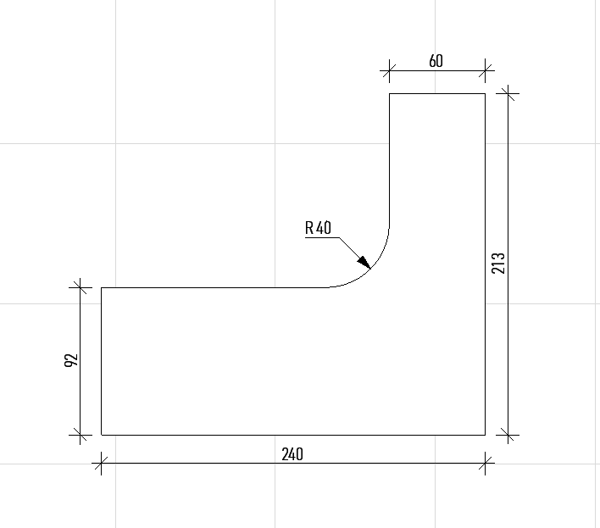 z płyty wiórowej melaminowane o grubości 28mm, wsparty na szafce B6, regałach R3a i R3b, w razie potrzeby wsparty na nodze ze stali nierdzewnej. Blat w kolorze zbliżonym do RAL 9003. B5 | 1
7 | Szafka z szufladami | 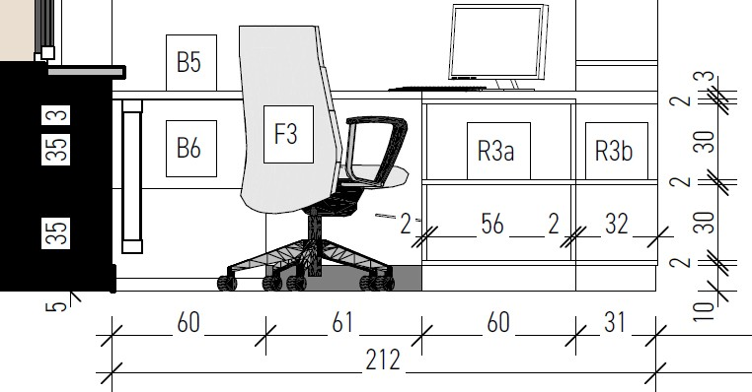 wykonana z płyty wiórowej melaminowanej, w kolorze zbliżonym do RAL 9003, głębokości 60 cm, pozostałe wymiary odczytywać według rysunku rozwinięcia ścian. B6. | 2
8 | Regał w kształcie domku | 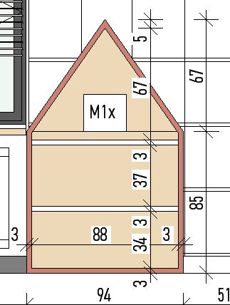 wykonany w całości z płyty wiórowej, obudowa zewn. o gr.3cm, gł. 30 cm kol. zbliżony do NCSS 1040-Y80R, półki o gr. 2cm, gł.28cm kol. zbliżony do RAL 9003, tył mebla wykonany w kolorze jasny dąb. Wymiary i kol.według rozw. ścian. M1. | 1

9 | Regał w kształcie 2 domków | 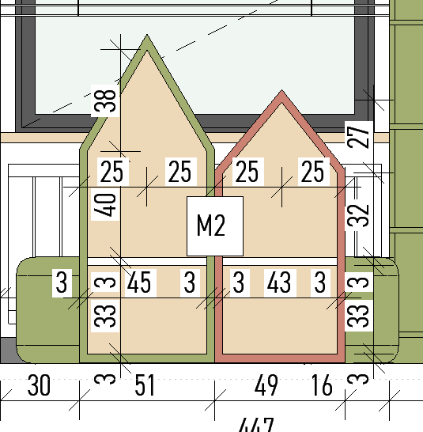 wykonany w całości z płyty MDF, obudowa zewn. o gr. 3cm, gł. 30 cm kol. zbliżony do NCSS 1040-Y80R i 2040-G50Y, półki o gr.2cm, gł. 28cm kol. zbliżony do RAL 9003, tył mebla w kol. jasny dąb. Wymiary i kol. według rozw. ścian. M2. Dopuszcza się płytę wiórową melaninowaną | 4
10 | Obudowa z blachy perforowanej | malowanej proszkowo na RAL 9003, z możliwością demontażu do wysokości stropu, długości 45 cm. O1. | 1
11 | Półka wisząca | Z płyty wiórowej melaminowanej 28mm w kolorze jasny dąb o grubości 28 mm, głębokość 30cm, Wymiary: dł. 329cm x 32 cm | 4
12 | Półka wisząca | Z płyty wiórowej melaminowanej w kolorze zbliżonym do NCSS 2040-G50Y o grubości 28mm, głębokość 30 cm, Wymiary: Półka dł. 150cm x 32cm | 4
13 | Regał na wymiar | Wykonany z płyty wiórowej melaminowane o grubości 28 mm w kolorze jasny dąb, głębokość 32 cm, 2 dolne półki zabudowane w formie szafki, Wymiary: Regał do sufitu/ 7 półek/ 90cm x 50cm | 4
14 | Regał na wymiar | 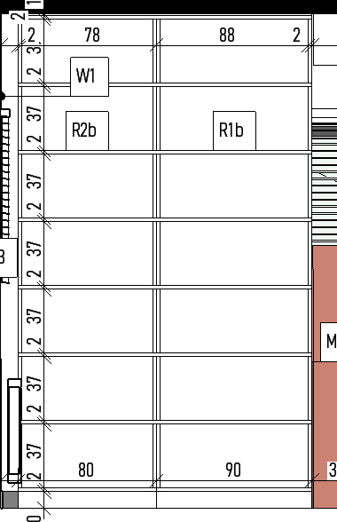 wykonany z płyty wiórowej melaminowane o grubości 28mm w kolorze zbliżonym do RAL9003, głębokość 32 cm, pozostałe wymiary odczytywać według rysunku rozwinięcia ścian. R1b. | 4
15 | Regał na wymiar | 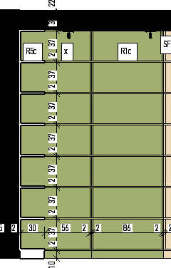 wykonany z płyty płyty wiórowej melaminowane o grubości 28mm w kolorze zbliżonym do NCSS 2040-G50Y, głębokość 48 cm, pozostałe wymiary odczytywać według rysunku rozwinięcia ścian. R1c. | 1
16 | Regał na wymiar | wykonany z płyty wiórowej melaminowane o grubości 28mm w kolorze jasny dąb, głębokość 32 cm, 2 dolne półki zabudowane w formie szafki, Wymiary: Regał do sufitu/ 7 półek/ 80cm x 50cm | 1
17 | Regał na wymiar | wykonany z płyty wiórowej melaminowane o grubości 28mm w kolorze zbliżonym do RAL9003, głębokość 32 cm, pozostałe wymiary odczytywać według rysunku rozwinięcia ścian. R2b | 1
18 | Regał na wymiar | 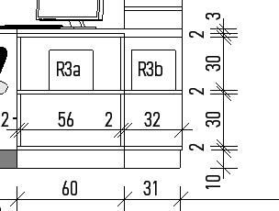 wykonany z płyty wiórowej melaminowane o grubości 28mm w kolorze zbliżonym do RAL9003, głębokość 32 cm, pozostałe wymiary odczytywać według rysunku rozwinięcia ścian. R3a. | 1
19 | Regał na wymiar | wykonany z płyty wiórowej melaminowane o grubości 28mm w kolorze zbliżonym do RAL9003, głębokość 32 cm, pozostałe wymiary | 3
 |  | 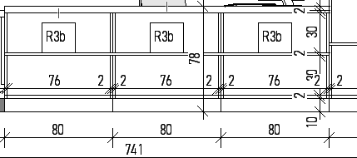 odczytywać według rysunku rozwinięcia ścian. R3b.
20 | Regał na wymiar | 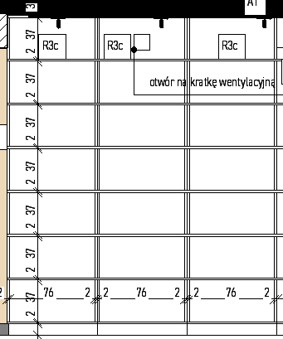 wykonany z płyty wiórowej melaminowane o grubości 28mm w kolorze zbliżonym do RAL9003, głębokość 50 cm, pozostałe wymiary odczytywać według rysunku rozwinięcia ścian. R3c. | 3
21 | Regał na wymiar | wykonany z płyty wiórowej melaminowane o grubości 28mm w kolorze zbliżonym do RAL9003, głębokość 32 cm, Wymiary: Regał do sufitu/ 7 półek/ 75cm x 32cm | 1
22 | Regał na wymiar | wykonany z płyty wiórowej melaminowane o grubości 28mm w kolorze zbliżonym do RAL9003, głębokość 15 cm, Wymiary: Regał do sufitu/ 7 półek/ 80cm x 15cm | 1
23 | Regał narożny na wymiar | wykonany z płyty wiórowej melaminowane o grubości 28mm w kolorze zbliżonym do RAL9003, głębokość 32 cm, pozostałe wymiary odczytywać według rysunku rozwinięcia ścian. R5a. | 1
24 | Regał narożny na wymiar | wykonany z płyty wiórowej melaminowane o grubości 28mm w kolorze zbliżonym do RAL9003, głębokość 32 cm, pozostałe wymiary odczytywać według rysunku rozwinięcia ścian. R5b. | 1
25 | Regał narożny na wymiar | 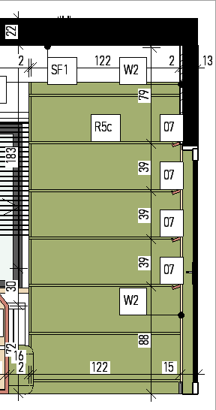 wykonany z płyty wiórowej melaminowane o grubości 28mm w kolorze zbliżonym do RAL9003, głębokość 32 cm, pozostałe wymiary odczytywać według rysunku rozwinięcia ścian. R5c. | 1
26 | Regał narożny na wymiar | wykonany z płyty wiórowej melaminowane o grubości 28mm w kolorze jasny dąb, głębokość 32 cm, Wymiary: Regał do sufitu/ 7 półek/ 50cm x 32cm | 1
27 | Regał narożny na wymiar | wykonany z płyty wiórowej melaminowane o grubości 28mmw kolorze zbliżonym do RAL9003, głębokość 32 cm, pozostałe | 1
 |  | 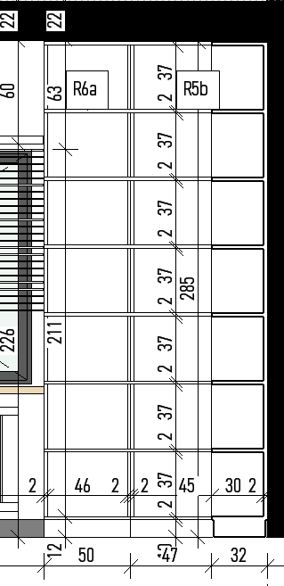 wymiary odczytywać według rysunku rozwinięcia ścian. R6a.
28 | Szafa na wymiar | z płyty płyty wiórowej melaminowane o grubości 28mm, głębokość 60 cm, wysokość 285cm, kolor zbliżony do RAL 9003. S1. | 3
 |  | 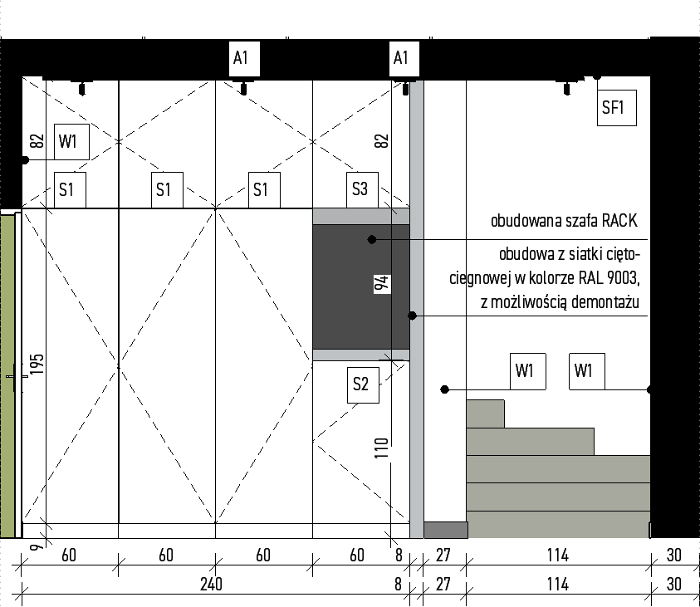
29 | Szafka stojąca na wymiar | z płyty wiórowej melaminowane o grubości 28mm, głębokość 60 cm, wysokość 110cm, kolor zblizony do RAL 9003. S2. | 1
30 | Szafka wisząca na wymiar | z płyty wiórowej melaminowane o grubości 28mm, głębokość 60 cm, zawieszona na wysokości 200cm, wysokość szafki 85cm, kolor zblizony do RAL 9003. S3. | 1

 |  |  |  | wartość | 0.00 zł | 0.00 zł

